MAYO
COTIZACIÓN PROPUESTA_ROCK DRILL_13.05.26
Nº | Cód. Artíc. | Artículo | Foto | Cant. | Costo uni. No IGV (S/.) | Tiempo Entrega | Descripción | Costo Total No IGV (S/.) |  | proveedor | Cod. Prod. Prov. | Obseraciones | costo $ | COSTO S/. | % | Resultado | Margen | Total | Cantidad | Costo MUESTRA Unidad | Movilidad | Total Producto | Tipo de Impresión | Costo impresión | Cant Color | Cant Lados | Cantidad por Millar | Costo Impresión | Empaq | Seguro CRT | Total | Costo S/. Sin IGV | I.G.V | TOTAL
1 | TACHO RECICLADOR |  | 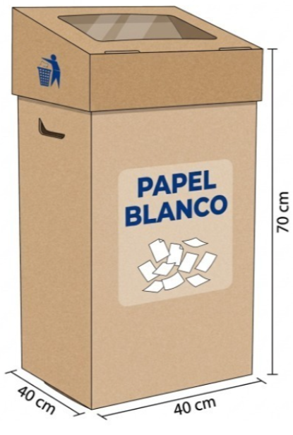 Imagen Referencial | 8 | S/. 149.00 | 8 a 9 Días útiles | TACHO DE CARTON PARA RECICLAJE Material: Carton corrugado 6mm (Contraplacado) Medida: 70 x 40 x 40 cm Con tapa para abrir y ventana transparente Acabado: Troquelado Presentación: Empaque Grupal *Incluye 1 logo a 2 colores por 1 lado * Arte y diseño facilitado por cliente. | S/. 1,192.00 | 27% | VABINI | Precio S/.67 +IGV C/U Tiempo de entrega 3 dias Muestra S/.67 +IGV mismo precio que la produccion |  |  | S/. 67.00 | 59 | S/. 39.53 | S/. 316.24 | S/. 106.53 | 8 | S/. 67.00 | S/. 220.00 | S/. 1,139.24 | Ya incluye | S/. 0.00 | 1 | 1 | 1 | S/. 0.00 | S/. 30.80 | S/. 17.55 | S/. 1,187.59 | S/. 148.45 | S/. 26.72 | S/. 175.17
2 | TACHO RECICLADOR MDF |  | Imagen Referencial | 8 | S/. 359.00 | 8 a 9 Días útiles | TACHO RECICLADOR Material: MDF 5 .5 MM Material: 40 cm x 40 cm x 70 cm Caja tipo contenedor con tapa superior Presentación: Empaque grupal Incluye 1 papel sticker a full color en la parte central y un papel stciker en el costado a 1 color. * Arte y diseño facilitado por cliente. | S/. 2,872.00 | 23% | KL GRAFIC | S/ 248,00 Inc IGV |  |  | S/. 210.17 | 40 | S/. 84.07 | S/. 672.54 | S/. 294.24 | 8 | S/. 210.17 | S/. 220.00 | S/. 2,784.07 | Ya incluye | S/. 0.00 | 1 | 1 | 1 | S/. 0.00 | S/. 30.80 | S/. 42.22 | S/. 2,857.09 | S/. 357.14 | S/. 64.28 | S/. 421.42

